Lista de chequeo_Intisuyu
Lista de chequeo Conjuntos Residenciales
 | Fecha: | 24-May-25 |  |  | Tipo de administración: | Particular | TRUE
 | Ciudad: | Bogotá |  |  |  | Empresa | FALSE
 | Barrio: | Salitre
 | Estrato: | 4
 | Nombre de la propiedad horizontal: | Intisuyu PH |  |  | Manual de convivencia: | No | FALSE
 | Torres: | 6 |  |  |  | Si | TRUE
 | Apartamentos: | 216 |  |  |  | Año actualización | 2025 -Aprobado en asamblea pero no publicado
 | Participantes
 | Nombre | Cargo |  |  | Último censo realizado: | 2022
 | Luz Stella | Administradora
 | Sharon | Responsable SST Intisuyu

 |  | No cumple | Cumplimiento parcial que se puede mejorar | Cumple | Indicador/proxy | Observaciones | Registro
1. Salud, Bienestar, Inclusión y Calidad de Vida | Infraestructura que facilita realizar actividad física y disfrutar espacios recreativos | FALSE | TRUE | FALSE | Número y tipo de instalaciones para actividad física Número y tipo de instalaciones recreativas Estado de las instalaciones | Hay mesa de ping-pong y futbolito. No son llamativos los espacios para realizar actividad física o disfrutar espacios recreativos. Podría organizarse una donación de juegos de mesa, tener una biblioteca y organizar una jornada voluntaria para arreglar los espacios comunales, que sea un espacio agradable y acogedor. | 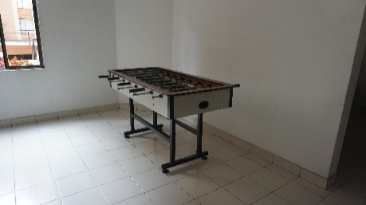 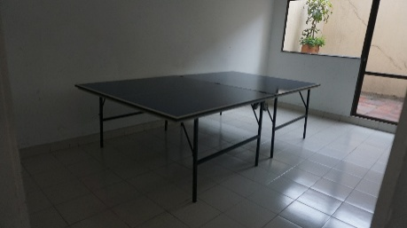
 | Espacios para la interacción social y el bienestar emocional (zonas comunes, actividades comunitarias) | FALSE | TRUE | FALSE | Número y tipo de espacios para interacción social Número y tipo de actividades realizadas sobre temas de salud y bienestar en los últimos 6 meses
 | Canales de información o programas ofrecidos a los residentes en relación con la salud y el bienestar (nutrición, actividad física, salud mental, etc.) | FALSE | TRUE | FALSE | Número y tipo de canales de comunicación utilizados Número y tipo de material divulgativo y programas ofrecidos en los últimos 6 meses | Se ha tratado de facilitar algunos espacios de capacitación en temas de salud desde el SST, pero se reporta baja participación. Se han recibido ofertas de promotores de salud para realizar conversatorios y actividades experienciales gratuitas por parte de entidades. No se ha documentado el material divulgativo ofrecido sobre este tema. Se sugiere documentar comunicaciones. | 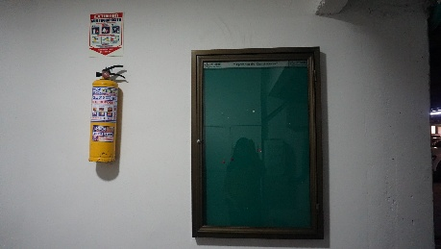 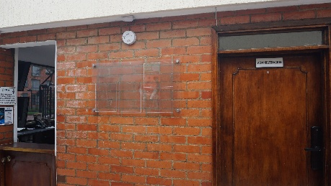
 | Acciones e infraestructura para garantizar la accesibilidad e inclusión de personas con discapacidad o necesidades especiales en las áreas comunes | FALSE | TRUE | FALSE | Accesos que cuentan con la infraestructura para el uso de sillas de ruedas (rampas y caminos), en relación del total de accesos Accesos con pasamanos Señalización Bandas antideslizantes instaladas en los escalones | Aunque la mayoría de accesos cuentan con rampa, aún existen lugares donde se podría facilitar el acceso a personas con movilidad reducida o limitada, como el interior 2 y las áreas verdes. En este último caso valdría la pena además trabajar en los caminos, senderos y pasamanos para facilitar el acceso a las áreas comunes. Igualmente no se observó señalización específica para personas con alguna discapacidad, por ejemplo para el uso de la silla de ruedas propiedad del conjunto para uso de los residentes. Se deben instalar bandas antideslizantes en los escalones internos de las torres y en los espacios comunes dado que se encuentran deterioradas. | 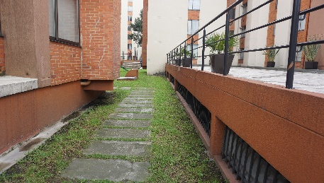 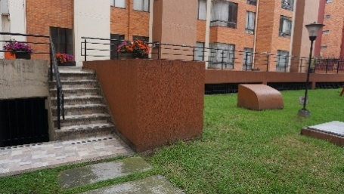 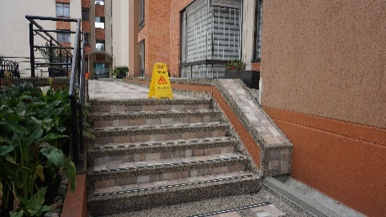 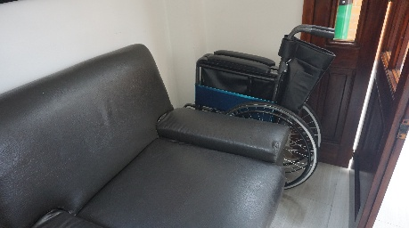
 | Implementación de seguridad y percepción de tranquilidad en el conjunto | FALSE | FALSE | TRUE | Número de incidentes de seguridad ocurridos los últimos 6 meses Cobertura y funcionamiento de cámaras de seguridad | En general hay una buena percepción de seguridad. El conjunto cuenta con un sistema cerrado de vigilancia que incluye cámaras y cerca eléctrica. Un punto positivo de resaltar es que las personas que colaboran con seguridad llevan una permanencia de más de 10 años trabajando para el conjunto, lo que se traduce en una relación de confianza mutua, que es fácil de percibir. | 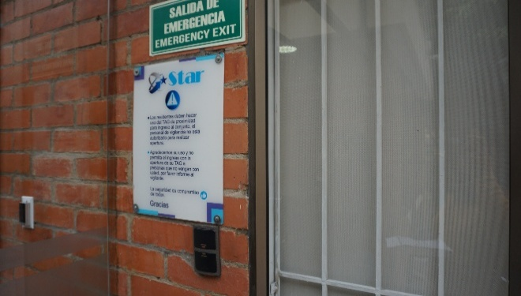
 | Tipos de contratación colaboradores, condiciones de informalidad, responsabilidad social | FALSE | TRUE | FALSE | Documentación de formalización de contratos de colaboradores que vienen de otras empresas (aseo, vigilancia), así como memorias de capacitaciones que realizan (ej: batería psicosocial) Comprobante de afiliación a seguridad social de contratistas independientes (*) Oferta de EPP para personas que realizan actividades en el conjunto (separación y recolección de basura, mantenimiento) | Existe formalización en la contratación del personal de vigilancia y aseo, dado que se realiza con empresas certificadas que cumplen con la normativa laboral actual vigente, aunque valdría la pena fortalecer el seguimiento de las capacitaciones que realiza este personal y los programas de fortalecimiento de capacidades que pueden tener. De otra parte existen algunos cargos como la persona de mantenimiento o el jardinero, cuya vinculación no se encuentra formalizada, lo cual corresponde a un aspecto por mejorar. Por último, el conjunto podría suministrar los elementos de protección personal con los colaboradores informales y con las personas que apoyan la separación y recolección de residuos (grupo externo).
2. Uso de Bienes y Servicios (Básicos, Consumo, Residuos Sólidos) | Prácticas o tecnologías que se observan en el conjunto para promover la eficiencia energética | TRUE | FALSE | FALSE | Número y tipo de tecnologías de iluminación con tecnología eficiente instaladas (LED, sensores) Número y tipo de iluminación que implementa energía solar Número y tipo de material divulgativo sobre uso eficiente de energía (ej. uso de ascensores) Seguimiento: Lectura y precio del servicio de energía eléctrica durante 1 año desde implementación gradual de medidas | No se observó uso de sistemas de iluminación de bajo consumo ni de energía solar. Pueden fortalecerse las campañas de uso de escaleras en cambio del ascensor. Es un aspecto por implementar. | 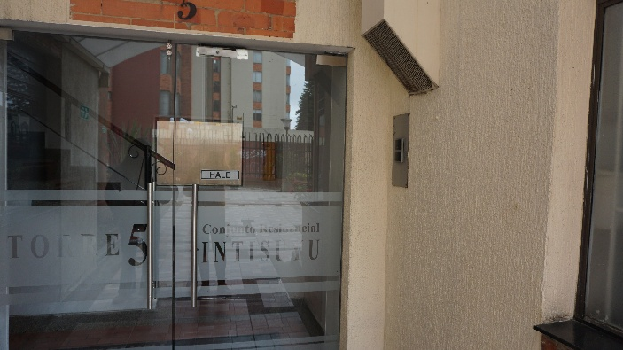
 | Prácticas o tecnologías que se observan en el conjunto para promover el uso eficiente del agua | FALSE | TRUE | FALSE | Número y tipo de acciones de uso eficiente de recurso hídrico implementadas (ej. Cambio de grifos y unidades sanitarias por alternativas de bajo consumo, recolección aguas lluvias para sistemas de riego, sistemas de limpieza (hidrolavadoras), recirculación) Número y tipo de material divulgativo sobre uso eficiente de recurso hídrico (ej. uso de ascensores) Seguimiento: Lectura y precio del servicio de acueducto y alcantarillado durante 1 año desde implementación gradual de medidas | Se observó el sistema de recolección de aguas lluvias de las áreas comunes, aunque podría mejorarse la señalización. Podrían mejorarse las unidades sanitarias y los grifos implementando sistemas de menor consumo. Hay oportunidad de divulgar y resaltar estas iniciativas con los residentes. | 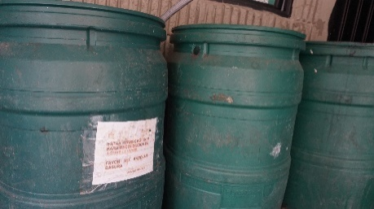
 | Prácticas o tecnologías que se observan en el conjunto para promover el manejo y gestión de residuos sólidos (reciclaje, compostaje, reducción, puntos de recolección) | FALSE | TRUE | FALSE | Número y tipo de puntos de recolección de residuos como baterías, pilas o tapas plásticas Número y tipo de material divulgativo sobre residuos (ej: puntos de recolección de residuos especiales, plásticos de un solo uso) Número de campañas realizadas sobre buen uso de lugares para disposición de residuos en el conjunto (ej: canecas mascotas, tapas, baterías) Estado del cuarto de basuras (limpieza, señalización, orden y aseo) Seguimiento: Variación tarifa multiusuario | Durante el recorrido se observó el cuarto de acopio de residuos, donde está señalizado el lugar donde se debe hacer disposición de material reciclable (papel y cartón), residuos ordinarios y plásticos. Se observó la separación de los cartones donde vienen empacados los huevos, además de puntos para la recolección de baterías y de tapas de recipientes plásticos. Dentro del cuarto de basuras hay un contenedor especial para material aprovechable seco que incluye metal, plástico, vidrio y cartón. Adicional a esto hay otras tres canecas por fuera del cuarto de basuras, donde también se pueden disponer residuos plásticos, ordinarios, papel y cartón, aunque estas canecas se encuentran deterioradas y pueden generar confusión respecto al lugar de disposición. Durante el recorrido se mencionó que existe un grupo de recicladores que llegan al conjunto antes de que pase el camión recolector, y ellos realizan una separación adicional para recolectar residuos aprovechables. Como oportunidad de mejora, el conjunto podría proporcionar mejores condiciones para esta actividad, no solamente en lo referente al orden y aseo del cuarto de basuras, sino disponer elementos de protección personal y condiciones seguras para realizar la actividad. En complemento con lo anterior, se recomienda que se realice divulgación y comunicación acerca de las personas que hacen parte de este grupo de colaboradores, resaltando la importante labor que tienen en el conjunto y las formas en que los residentes pueden colaborar. Se recomienda divulgar la información sobre los puntos de recolección de residuos especiales ubicados en el centro comercial Salitre Plaza, donde se encuentra: Punto de recolección de pilas, punto azul para la recolección de medicamentos, punto de recolección de tapas, ecocomputo para la recolección de dispositivos electrónicos (baterías, teclados, audífonos, mouse, pantallas, impresoras y otros aparatos eléctricos viejos), punto de recolección de celulares, punto de recolección de | 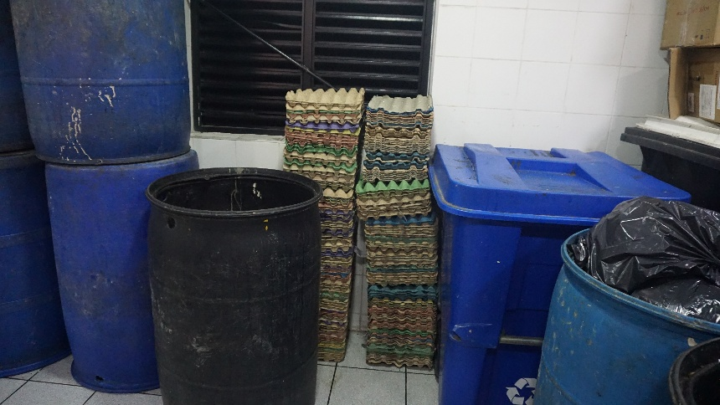 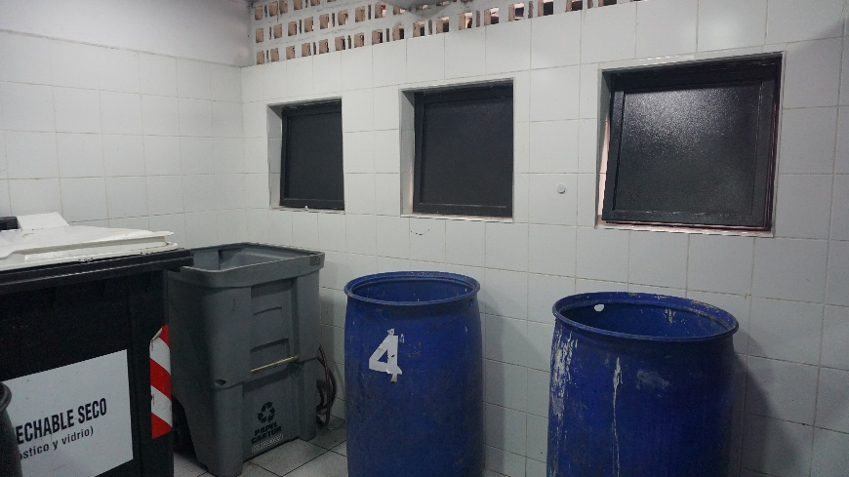
 | Facilidades que se ofrece para el uso de transporte sostenible (bicicletas, transporte público, vehículos eléctricos, vehículo compartido) | TRUE | FALSE | FALSE | Estado del cuarto de bicicletas (orden, aseo, facilidades/estación de herramientas) Número y tipo de material divulgativo sobre transporte sostenible (alternativas de movilidad, reparaciones sencillas de bicicletas o scooter, uso de transporte público, carro compartido) | A pesar de que existe un cuarto especial para el parqueo de bicicletas, en este momento se está realizando una campaña de aseo en el bicicletero puesto que hay bicicletas en estado de abandono y el lugar está en desuso. Respecto a lo anterior también se identificó que varios residentes ubican sus bicicletas y patinetas en las áreas de parqueadero, precisamente porque el bicicletero está ocupado por bicicletas abandonadas. En el recorrido también se mencionó que es bajo el porcentaje de residentes que utilizan estos medios de trasporte alternativos, y que es más frecuente durante los fines de semana, por lo que sería pertinente realizar campañas de divulgación que promuevan el uso de medios de transporte alternativo, apoyadas por actores locales como Secretaría de Movilidad o la Secretaría de Salud, donde incluso pueden canalizarse algunos incentivos frente al cambio de hábitos. | 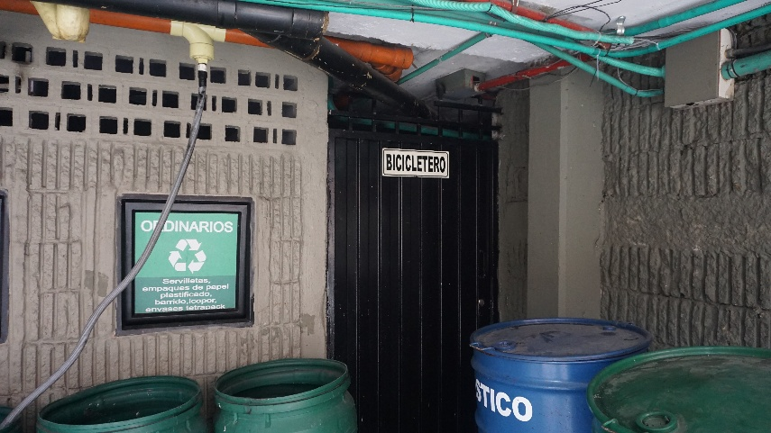
 | Canales para el intercambio de productos, emprendimientos y servicios entre residentes | FALSE | TRUE | FALSE | Número y tipo de espacios que ha facilitado el conjunto para este tipo de actividad en los últimos 6 meses Número y tipo de material divulgativo sobre intercambio de productos, emprendimientos y servicios dentro del conjunto | Se observó que en el grupo de WhatsApp que hay entre los residentes algunas veces se envían mensajes sobre venta de algunos productos. Sin embargo los canales de comunicación para emprendimientos entre vecinos, venta de productos, e incluso mercados locales del barrio no están claramente definidos, por lo que puede dificultarse el contacto entre vendedor local y consumidor. Se sugiere estructurar un directorio que incluya: Emprendimientos de vecinos, calendario de mercados campesinos (https://mercadoscampesinos.gov.co/), días en los que hay venta de productos locales en los parques cercanos y los productos que se ofrecen, y otros eventos que promueven este tipo de iniciativas. En cuanto al intercambio de productos, podría implementarse un piloto de "Canasta comunitaria" dentro de la copropiedad, cuya forma de implementación y condiciones deben ser definidas de manera participativa dentro del consejo de administración. | 
3. Conocimiento, Educación, Participación en Sostenibilidad | Material o actividades educativas que se han ofrecido a los residentes en temas de sostenibilidad ambiental y social, incluido el Plan de Prevención, Preparación y Respuesta ante Emergencias (PPRE). | TRUE | FALSE | FALSE | Número y tipo de material divulgativo sobre temas de sostenibilidad ambiental y social, incluido el PPRE Número y tipo de actividades realizadas sobre temas de sostenibilidad ambiental y social en los últimos 6 meses, incluido el PPRE % de participación de residentes en la brigada voluntaria para el conjunto % de participación de residentes en simulacros % de formación de residentes en atención a incendios, emergencias, primeros auxilios | Durante el recorrido de observación se pudo observar que no existe una apropiación por parte de los residentes respecto al PPRE, y es el personal de vigilancia y seguridad quienes se perciben como las personas que conocen el procedimiento respecto a la respuesta y atención a emergencias. El conjunto no cuenta con brigada, y si bien existe la señalización respectiva respecto a la ruta de evacuación y los implementos necesarios (como camillas o extintores), se reportó una baja participación de los residentes en los simulacros programados. Se recomienda realizar actividades periódicas que eduquen a los residentes en diversos temas de sostenibilidad, siendo primordial el protocolo de acción en situaciones de emergencia. Lo anterior debe estar acompañado de mecanismos de divulgación que recalquen la importancia de la participación comunitaria en estos temas, e involucren a los residentes en los mecanismos de respuesta. También se sugiere implementar el programa de calcomanías del registro "Salvando patas", para identificar las unidades de vivienda que tienen mascotas, e implementar dentro del plan de emergencias el rescate de los animales potencialmente afectados (https://bogota.gov.co/mi-ciudad/seguridad/sticker-para-que-bomberos-bogota-rescate-tu-mascota-en-emergencias). | 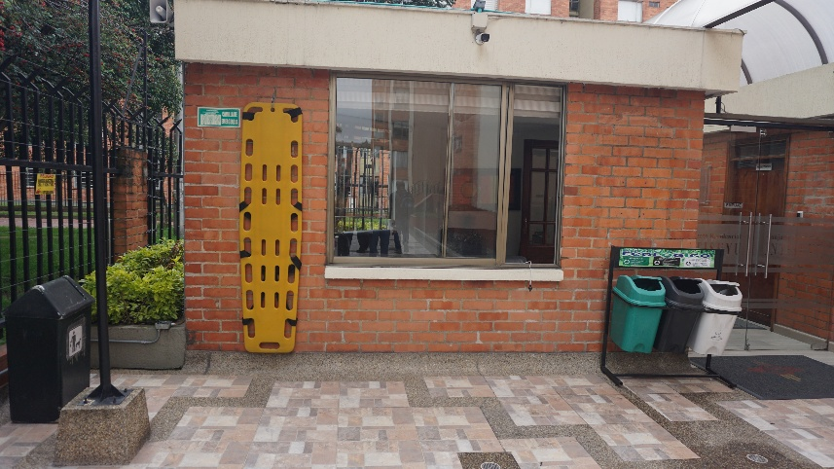
 | Involucramiento de los residentes en la toma de decisiones y la gestión de iniciativas relacionadas con la sostenibilidad en el conjunto | FALSE | TRUE | FALSE | % de participación de residentes en los espacios participativos (asamblea, consejo de administración, comité de convivencia, etc.) | Se evidencia una participación importante de los propietarios y residentes en los espacios de participación y toma de decisiones como las asambleas obligatorias anuales, pero se reporta una baja participación en otros espacios como el consejo de copropietarios y el comité de convivencia. Igualmente el conjunto cuenta con un sistema de registro de PQRs, aunque con una muy baja participación. El canal que más se utiliza es el chat de WhatsApp de propietarios, aunque en general la participación es baja. La administración puede implementar algunos incentivos para incrementar la participación de los integrantes de la copropiedad en la toma de decisiones, y resaltar mediante el uso de canales de comunicación la importancia de hacer parte de los espacios participativos. | 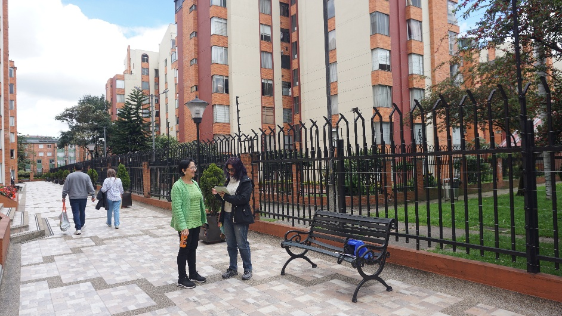
 | Canales de comunicación se utilizan para informar y consultar a los residentes sobre diferentes temas, incluido contenidos de sostenibilidad | FALSE | TRUE | FALSE | Número y tipo de canales de comunicación utilizados | Durante el recorrido se observaron las carteleras en la portería, acceso a parqueaderos y ascensores, aunque en el momento de la visita no tenían ningún material de divulgación. Igualmente existe un correo electrónico para la administración y un correo electrónico para el consejo, que son medios que los habitantes de la copropiedad y propietarios tiene para establecer redes de comunicación con estos actores. También existen dos canales de WhatsApp: Una lista de difusión manejada por la administradora, y un chat de residentes. Si bien los canales de comunicación existen, se recomienda fortalecer su uso, ser más articulados respecto a la información que se divulga, y fomentar la comunicación entre residentes, con el fin de fortalecer la convivencia y garantizar la divulgación de información de diversos temas de interés. | 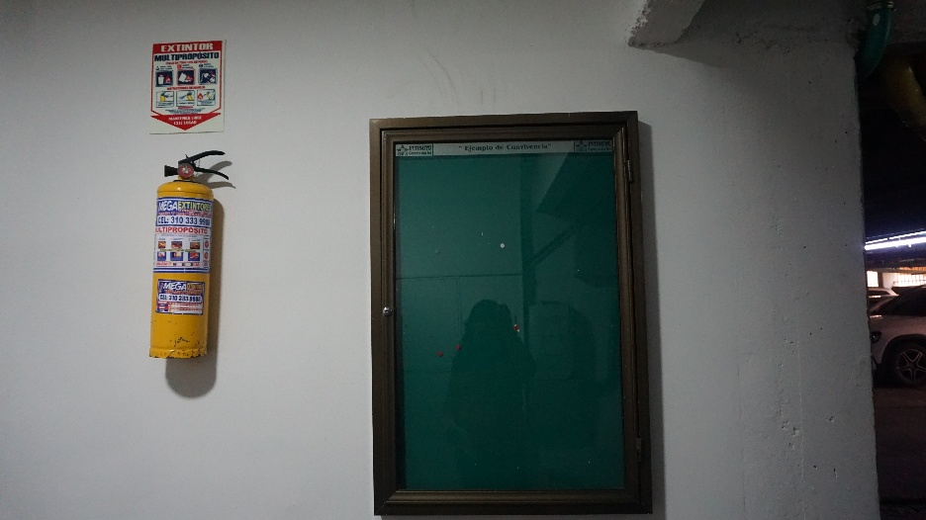
 | Prácticas de voluntariado o colaboración comunitaria que se llevan a cabo en el conjunto para promover el sentido de pertenencia | TRUE | FALSE | FALSE | Número y tipo de actividades de voluntariado o colaboración comunitaria realizadas en los últimos 6 meses (ej. Limpieza de áreas comunes, mantenimiento de jardines, etc.) | No se observaron iniciativas de colaboración comunitaria y durante el recorrido realizado se enfatizó en la baja participación de los residentes en las actividades que propone el conjunto. Se recomienda implementar una serie de incentivos (principalmente de reconocimiento) para motivar a los residentes a participar en los diferentes espacios que se pueden promover desde la administración, como pueden ser campañas de salud, jornadas ambientales, entre otros. | 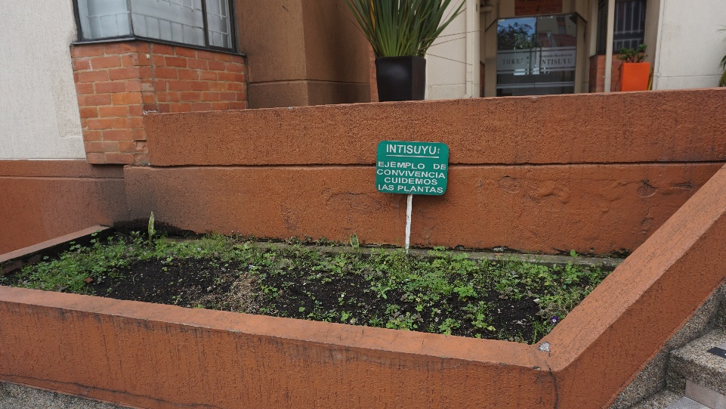
 | Apoya a exploración de nuevas ideas o proyectos relacionados con convivencia, uso eficiente de recursos y otros temas dentro del conjunto | TRUE | FALSE | FALSE | Número y tipo de ideas recibidas en la administración del conjunto de parte de los residentes | En el recorrido realizado se mencionó que en general los residentes tienen muy poca iniciativa respecto a ideas o proyectos que puedan realizarse en el conjunto. Por este motivo, como parte de las recomendaciones que proporciona este instrumento, se busca indagar con los residentes acerca de acciones que podría adelantar la copropiedad en términos de bienestar de los residentes y prácticas alrededor de la sostenibilidad, para que así la administración cuente con una hoja de ruta respecto a las sugerencias, intereses y propuestas que tienen las personas que habitan en el conjunto.
4. Entornos Saludables | Mantenimiento y limpieza de los espacios comunes y las áreas verdes del conjunto | FALSE | TRUE | FALSE | Estado de las áreas verdes (salud de las plantas, presencia de mobiliario, limpieza, apariencia estética, presencia de especies con utilidad ecológica o funcional) | Se observó una oportunidad de mejora en el mantenimiento de las áreas verdes del conjunto, ya que la mayoría de las plantas ornamentales no son nativas ni favorecen la presencia de fauna nativa local, sino que únicamente tienen un fin ornamental. Algunas jardineras y zonas verdes no son llamativas y están subutilizadas, por lo que se evidenció un alto potencial respecto al mejoramiento en términos de mantenimiento y limpieza. | 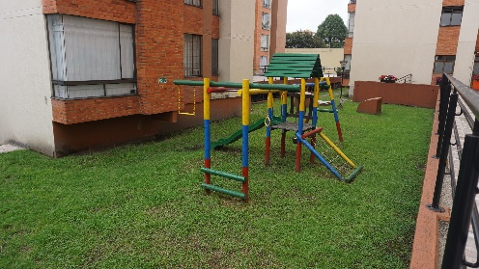 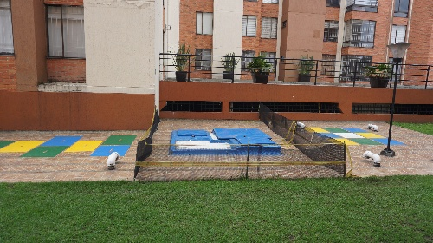
 | Implementación de medidas para reducir la contaminación acústica y lumínica dentro y alrededor del conjunto | FALSE | TRUE | FALSE | Número de PQRs relacionadas con contaminación acústica o lumínica en el conjunto | Existen los canales de denuncia (formato PQRs a través del consejo, comité de convivencia o administración directamente), así como un manual de convivencia donde se establecen las normas referentes a la generación de ruido. No obstante se recomienda fortalecer los canales de comunicación y las campañas respecto a estas normas de convivencia. No se reconocieron quejas ni situaciones relacionadas con la contaminación lumínica. | 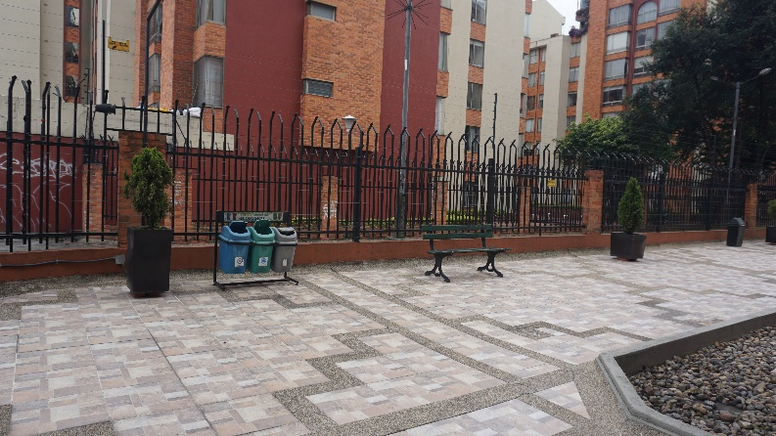
 | Acciones para promover la biodiversidad y la conservación de especies locales (características de la vegetación y presencia de fauna en el conjunto) | TRUE | FALSE | FALSE | Número de colaboraciones o asesorías realizadas con entidades reconocidas en temas ambientales (ej. Jardín Botánico, fundaciones, ONG) Registro fotográfico de fauna (aves e insectos), y especies nativas, útiles y/o funcionales presentes en las áreas verdes del conjunto (atractoras de fauna, medicinal, comestible, reguladora de clima) | En el recorrido de observación se pudo identificar un alto potencial de incluir especies nativas en los jardines y áreas comunes, que favorezcan la conectividad con otras áreas verdes locales, así como el movimiento y dispersión de fauna y flora nativas y locales. Como recomendaciones se sugiere divulgar material de comunicación respecto a las especies que se pueden encontrar en las áreas verdes del conjunto, así como los servicios ecosistémicos que se prestan. Igualmente establecer canales de comunicación con entidades que promuevan los espacios de biodiversidad urbana (ej. Programa biodiverciudades del IAvH o Agricultura Urbana del Jardín Botánico de Bogotá https://jbb.gov.co/nosotros/publicaciones/manual-de-coberturas-vegetales-de-bogota-d-c/) | 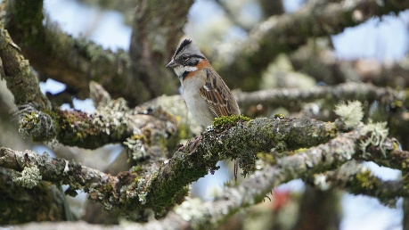
 | Innovación en el uso de materiales que se utilizan en las construcciones, renovaciones o mobiliario de las áreas comunes | TRUE | FALSE | FALSE | Inversión en mobiliario de exterior con materiales sostenibles o innovadores en áreas comunes | Durante el recorrido de observación se observó que el mobiliario de las áreas de recreación está deteriorado, y que además podrían utilizarse de manera más adecuada algunas de las áreas comunes, con la instalación de mobiliario con juegos, sillas de descanso o lectura, y mesas como espacios de esparcimiento. | 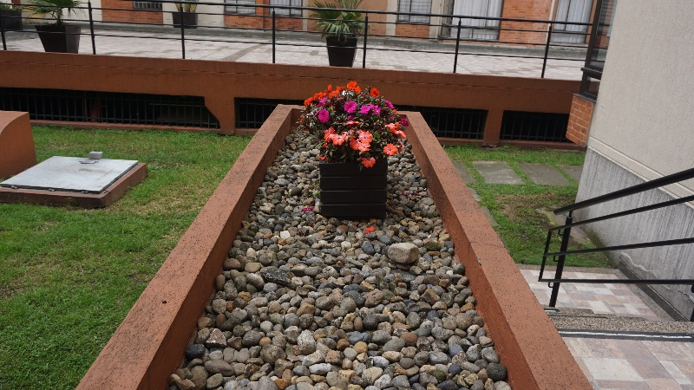
 | Apropiación de las áreas verdes y jardines por parte de los residentes | TRUE | FALSE | FALSE | Número y tipo de actividades de voluntariado o colaboración comunitaria realizadas en los últimos 6 meses (ej. Limpieza de áreas comunes, mantenimiento de jardines, etc.) | No se observaron iniciativas de colaboración comunitaria para limpieza de áreas comunes, jardinería o mantenimiento de áreas verdes. Se recomienda realizar un acercamiento al programa de Agricultura Urbana del Jardín Botánico de Bogotá, quienes hacen acompañamiento para el mantenimiento de áreas verdes, jardines y huertas comunitarias (https://jbb.gov.co/nosotros/publicaciones/manual-de-coberturas-vegetales-de-bogota-d-c/)

